TAB OG SOMMAIRE
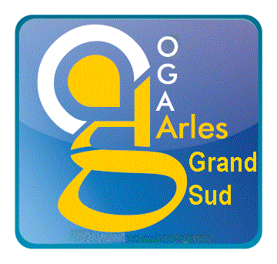

TABLEAUX OG BA 2021 - 2022 OBLIGATOIRES

 | Cabinet : | Dossier suivi par
 |  | Collaborateur
 |  | E-mail

 | Adhérent | N° :
 |  | Nom-Prénom :
 |  | Activité :
 |  | Tel :
 |  | Mail :
 |  | Exercice du | au

SOMMAIRE

 | OGID00 : | INFORMATIONS D'IDENTIFICATION

 | OGBA00 : | DECLARATION DU PROFESSIONNEL EXPERT COMPTABLE

 | OGBA01: | INFORMATIONS GENERALES

 | OGBA02 : | RENSEIGNEMENTS FISCAUX ET TRANSFERT DE CHARGES

 | OGBA03: | TVA COLLECTEE

 | OGBA04 : | ZONES LIBRES

 | OGBA05 | MODE DE FAIRE VALOIR - DUREE DE TRAVAIL DES SALARIES - MAIN D'ŒUVRE XDE L'EXPLOITATION - S.A.U

 | OGBA06: | PRODUCTION VEGETALE

 | OGBA07 : | PRODUCTION ANIMALE

 | OGBA08 : | PREVENTION DES DIFFICULTES

